77 クリーニング所数（人口１万人当たり）
 | 77 クリーニング所数（人口１万人当たり）

 | 時点 2025(R7)年3月31日（毎年） |  |  |  |  |  |  | 平 均 値 |  |  |  | 4.16
 | 単位 所，所 |  |  |  |  |  |  | 標準偏差 |  |  |  | 1.53
 | 市町村名 | 指標 | 順位 |  | #REF! | ｸﾘｰﾆﾝｸﾞ所数 | 市町村名 | 指標 | 順位 |  | #REF! | ｸﾘｰﾆﾝｸﾞ所数

 | 千葉県 | 3.78 |  | － |  | 2,368 | 八街市 | 6.12 |  | 8 |  | 40
 | 千葉市 | 4.34 |  | 22 |  | 428 | 印西市 | 2.66 |  | 45 |  | 29
 | 銚子市 | 4.56 |  | 20 |  | 24 | 白井市 | 4.74 |  | 14 |  | 29
 | 市川市 | 3.06 |  | 41 |  | 153 | 富里市 | 2.62 |  | 46 |  | 13
 | 船橋市 | 3.39 |  | 39 |  | 220 | 南房総市 | 3.69 |  | 33 |  | 12
 | 館山市 | 7.29 |  | 4 |  | 31 | 匝瑳市 | 4.94 |  | 13 |  | 16
 | 木更津市 | 4.68 |  | 16 |  | 64 | 香取市 | 4.03 |  | 25 |  | 27
 | 松戸市 | 3.72 |  | 32 |  | 186 | 山武市 | 3.50 |  | 37 |  | 16
 | 野田市 | 3.82 |  | 28 |  | 58 | いすみ市 | 5.49 |  | 10 |  | 18
 | 茂原市 | 4.64 |  | 17 |  | 39 | 大網白里市 | 3.65 |  | 34 |  | 17
 | 成田市 | 3.73 |  | 31 |  | 50 | 酒々井町 | 5.95 |  | 9 |  | 12
 | 佐倉市 | 4.95 |  | 12 |  | 81 | 栄町 | 2.59 |  | 49 |  | 5
 | 東金市 | 4.07 |  | 24 |  | 23 | 神崎町 | 1.82 |  | 51 |  | 1
 | 旭市 | 4.63 |  | 18 |  | 28 | 多古町 | 7.94 |  | 2 |  | 10
 | 習志野市 | 2.61 |  | 48 |  | 46 | 東庄町 | 2.48 |  | 50 |  | 3
 | 柏市 | 2.96 |  | 44 |  | 129 | 九十九里町 | 3.80 |  | 29 |  | 5
 | 勝浦市 | 7.98 |  | 1 |  | 12 | 芝山町 | 4.60 |  | 19 |  | 3
 | 市原市 | 3.06 |  | 41 |  | 80 | 横芝光町 | 3.87 |  | 27 |  | 8
 | 流山市 | 3.46 |  | 38 |  | 74 | 一宮町 | 4.21 |  | 23 |  | 5
 | 八千代市 | 3.56 |  | 36 |  | 73 | 睦沢町 | 1.58 |  | 53 |  | 1
 | 我孫子市 | 3.00 |  | 43 |  | 39 | 長生村 | 3.09 |  | 40 |  | 4
 | 鴨川市 | 4.71 |  | 15 |  | 14 | 白子町 | 7.33 |  | 3 |  | 7
 | 鎌ケ谷市 | 3.64 |  | 35 |  | 40 | 長柄町 | 1.62 |  | 52 |  | 1
 | 君津市 | 3.97 |  | 26 |  | 31 | 長南町 | 1.55 |  | 54 |  | 1
 | 富津市 | 4.36 |  | 21 |  | 17 | 大多喜町 | 6.27 |  | 6 |  | 5
 | 浦安市 | 3.76 |  | 30 |  | 65 | 御宿町 | 6.24 |  | 7 |  | 4
 | 四街道市 | 5.27 |  | 11 |  | 50 | 鋸南町 | 6.49 |  | 5 |  | 4
 | 袖ケ浦市 | 2.62 |  | 46 |  | 17

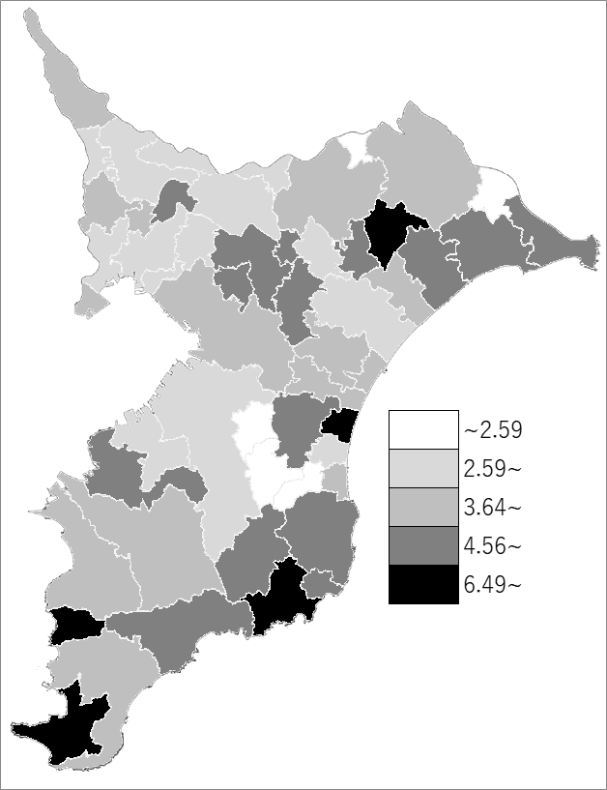
 | 千葉県の推移
 | ｸﾘｰﾆﾝｸﾞ所数(右軸) | 指標
令和3年 | 2846 | 4.53
令和4年 | 2755 | 4.4
令和5年 | 2637 | 4.21
令和6年 | 2486 | 3.96
令和7年 | 2368 | 3.78

《備 考》 ・資料出所 衛生指導課 ・算出方法 クリーニング所数÷常住人口（R7.4.1)

